Sheet1
 | Neapbūvētās zemes noma
 | Zemes vienības kadastra apzīmējums | Nosaukums, pagasts | Kopējā z.v. platība, ha | Nomas platība, ha | Lietošanas mērķis | Nomas maksa bez PVN gadā (EUR) | Termiņš, uz kādu slēdz zemes nomas līgumu | Sludinājuma ievietošanas mājaslapā uz 5 dd, datums | Pieteikšanās termiņš līdz … ieskaitot*** | 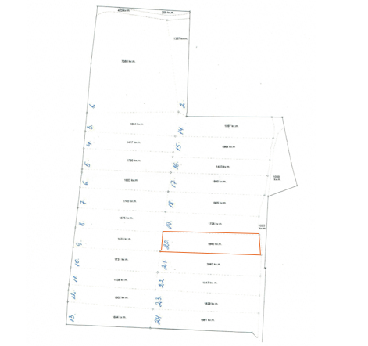
 | 56940080278** | "Dārziņi", Variešu pagasts, Jēkabpils novads | 4.98 | 0,184 (nr.20) | personīgā palīgsaimniecība (mazdārziņš) | 16.77 | 6 gadi | 27.02.2026. | 06.03.2026.
*Saskaņā Ministru kabineta 2018.gada 19.jūnija noteikumu Nr.350 „Publiskas personas zemes nomas un apbūves tiesības noteikumi”
** Saskaņā ar Jēkabpils novada domes 28.04.2022. noteikumiem “Neapbūvēta zemesgabala nomas tiesību piešķiršanas kārtība Jēkabpils novada pašvaldībā”.
*** Ja pretendentu pieteikšanās termiņā, kas nav īsāks par piecām darbdienām, piesakās vairāki pretendenti, neapbūvēta zemesgabala nomnieku noskaidro rakstiskā vai mutiskā izsolē. Pieteikumus, kas iesniegti pēc norādītā termiņa, neizskata.

